关系图
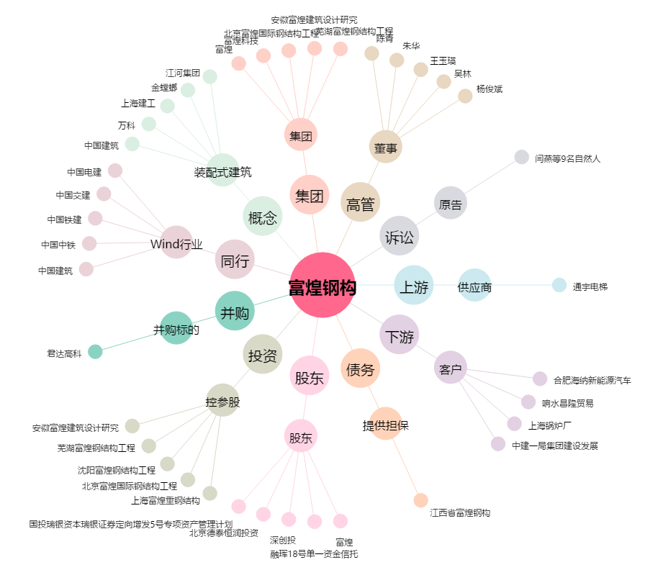
富煌钢构[002743.SZ] - 关系概览图

